ADAPTADOR T
CÁLCULO DE PARÁMETROS DE CUADRIPOLOS CARGADOS TIPO T
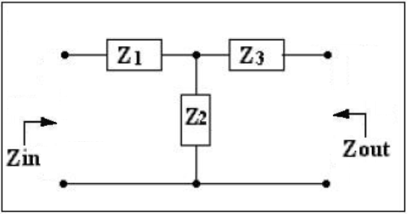
 | DATOS : |  | Impedancia Z1 : |  | 44.652 |  | [ Ω ]

 |  |  | Impedancia Z2 : |  | 48.964 |  | [ Ω ]

 |  |  | Impedancia Z3 : |  | 289.093 |  | [ Ω ]

CÁLCULO DE LOS PARÁMETROS DE IMPEDANCIA :

 |  | Z11 = Z1 + Z2 = |  | 93.6158 |  | [ Ω ] |  | Z12 = Z21 = Z2 = |  |  | 48.9642 |  | [ Ω ]

 |  | Z22 = Z2 + Z3 = |  | 338.0571 |  | [ Ω ]

 |  | ΔZ = (Z11 * Z22 - Z12 * Z21) / Z21 = |  |  |  |  | 29249.9963 |  | [ Ω ] | 2

CÁLCULO DE LOS PARÁMETROS DE TRANSMISIÓN DIRECTA

 |  | A = Z11 / Z21 = ( Z1 + Z2) / Z2 = |  |  |  |  | 1.911923219 |  | Adim.

 |  | B = AZ / Z21 = (Z11 * Z22 - Z12 * Z21) / Z21 = |  |  |  |  |  | 597.3750 |  | [ Ω ]

 |  | C = 1 / Z21 = 1 / Z2 = |  |  | 0.02042308045 |  | [mho]

 |  | D = Z22 / Z21 = ( Z2 + Z3) / Z2 = |  |  |  |  | 6.9042 |  | Adim.

CÁLCULO DE LA IMPEDANCIA ITERATIVA DE ENTRADA ZK1 Y DE SALIDA ZK2

 |  | ZK1=[-(A-D)/(2*C)]+sqrt[((A-D)/(2*C))^2+(B/C)] = |  |  |  |  |  |  | 332.4298 |  | [ Ω ]

 |  | ZK2=[-(D-A)/(2*C)]+sqrt[((D-A)/(2*C))^2+(B/C)] = |  |  |  |  |  |  | 87.9885 |  | [ Ω ]

CÁLCULO DE LA IMPEDANCIA IMAGEN DE ENTRADA ZIM1 Y DE SALIDA ZIM2

 |  | ZIM1=sqrt [(A*B)/(C*D)] = |  |  |  | 90.0000 |  | [ Ω ]

 |  | ZIM2=sqrt [(B*D)/(A*C)] = |  |  |  | 325.0000 |  | [ Ω ]

CÁLCULO DE LA FUNCIÓN DE PROPAGACIÓN EN BASE ITERATIVA

 |  | Fun_Prop_It = EIN / EOUT = [(A+D)/2]+sqrt [((A+D)/2)^2-1] = |  |  |  |  |  |  |  |  | 8.7012 |  | Adim

CÁLCULO DE LA FUNCIÓN DE PROPAGACIÓN EN BASE IMAGEN

 |  | Fun_Prop_Im = EIN/EOUT = sqrt(A/D)*[(sqrt(A*D))+sqrt((A*D)-1)] = |  |  |  |  |  |  |  |  | 3.7500 |  | Adim

COMPROBACIÓN DE RESULTADOS OBTENIDOS

COMPROBACIÓN DE ZIN = ZK2 CON ZK2 CONECTADA A LA SALIDA POR LEY DE Ω

 |  | ZIN = ZK2 = Z1+[ Z2*(Z3+ZK2)/(Z2+Z3+ZK2) ] = |  |  |  |  |  |  | 87.9885 |  | [ Ω ]

COMPROBACIÓN DE ZOUT = ZK1 CON ZK1 CONECTADA A LA ENTRADA POR LEY DE Ω

 |  | ZOUT = ZK1 = Z3+[ Z2*(Z1+ZK1)/(Z1+Z2+ZK1) ] = |  |  |  |  |  |  | 332.4298 |  | [ Ω ]

COMPROBACIÓN DE ZIN = ZIM1 CON ZIM2 CONECTADA A LA SALIDA POR LEY DE Ω

 |  | ZIN = ZIM1 = Z1+(Z2*(Z3+ZIM2)/(Z2+Z3+ZIM2)) = |  |  |  |  |  |  | 90.0000 |  | [ Ω ]

COMPROBACIÓN DE ZOUT = ZIM2 CON ZIM1 CONECTADA A LA ENTRADA POR LEY DE Ω

 |  | ZOUT = ZIM2 = Z3+(Z2*(Z1+ZIM1)/(Z1+Z2+ZIM1)) = |  |  |  |  |  |  | 325.0000 |  | [ Ω ]

COMPROBACIÓN DE LA FUNCIÓN DE PROPAGACIÓN EN BASE ITERATIVA POR LEY DE Ω

 |  | EIN / EOUT = (Z1+(Z2*(Z3+ZK2)/(Z2+Z3+ZK2)))/((Z2*(Z3+ZK2)/(Z2+Z3+ZK2))*(ZK2/(Z3+ZK2))) = |  |  |  |  |  |  |  |  |  | 8.7012

COMPROBACIÓN DE LA FUNCIÓN DE PROPAGACIÓN EN BASE IMAGEN POR LEY DE Ω

 |  | EIN / EOUT = (Z1+(Z2*(Z3+ZIM2)/(Z2+Z3+ZIM2)))/((Z2*(Z3+ZIM2)/(Z2+Z3+ZIM2))*(ZIM2/(Z3+ZIM2))) = |  |  |  |  |  |  |  |  |  |  | 3.7500

Cudripolo π
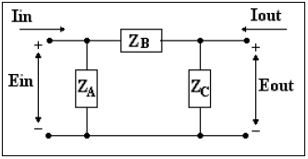
neper | alfa = Ln (Ein/Eout) | 0.6931471806 |  | Z1= | 1.282 Ω
 |  |  |  | Z2= | 51.282 Ω
Ein: | 2 |  |  | Z3= | 474.359 Ω
Eout: | 1
Ro: | 8
Zin: | 50 |  | Impedancia OC
Zout: | 500 |  | impedancia SH

Atenuacion alfa | 1.844 |  |  | Atenuacion alfa
ZA= | 52.703 Ω |  |  | ZA: | 36Ω
ZB= | 487.500 Ω |  |  | ZB: | 58Ω
ZC= | #ERROR! |  |  | ZC: | 36Ω
Parametros de impedancia |  |  |  | Parametros de impedancia
Y11= | 0.021 [1/Ω] |  |  | Y11= | 0.045 [1/Ω]
Y12= | 0.002 [1/Ω] |  |  | Y12= | 0.017 [1/Ω]
Y22= | #ERROR! |  |  | Y22= | 0.045 [1/Ω]
ΔZ= | #ERROR! |  |  | ΔY= | 0.002 [1/Ω²]
PAR. TRANS. DIRECTA |  |  |  | PAR. TRANS. DIRECTA
A= | #ERROR! |  |  | A= | 2.600 [Adim]
B= | 487.5Ω |  |  | B= | 57.6Ω
C= | #ERROR! |  |  | C= | 0.100 [1/Ω]
D= | 10.250 [Adim] |  |  | D= | 2.600 [Adim]
IMPEDANCIA ITERATIVA |  |  |  | IMPEDANCIA ITERATIVA
Zk1= | #ERROR! |  |  | Zk1= | 24Ω
Zk2= | #ERROR! |  |  | Zk2= | 24Ω
IMPEDANCIA IMAGEN |  |  |  | IMPEDANCIA IMAGEN
Zim1= | #ERROR! |  |  | Zim1= | 24Ω
Zim2= | #ERROR! |  |  | Zim2= | 24Ω
FUN. DE PROPAGACIÓN EN B. IT. |  |  |  | FUN. DE PROPAGACIÓN EN B. IT.
Fun_prop_it | #ERROR! |  |  | Fun_prop_it | 5.000
Fun_Prop_Zit | #ERROR! |  |  | Fun_Prop_Zit | 5.000
FUN. DE PROPAGACIÓN EN B. IM. |  |  |  | FUN. DE PROPAGACIÓN EN B. IM.
Fun_Prop_Im | #ERROR! |  |  | Fun_Prop_Im | 5.000
Fun_Prop_ZIm | #ERROR! |  |  | Fun_Prop_ZIm | 5.000

Filtros Kcte
Fc: | 3 kHz | Ro: | 600Ω |  |  |  |  | Fcs: | 2 kHz | Fci: | 1 kHz | Ro: | 600Ω
 |  |  |  |  |  |  |  | ωo= | 8885.766 Rad/s | BW= | 6283.185 Rad/s

Pasa Bajos |  |  |  | Pasa Altos |  |  |  | Elimina Banda |  |  |  | Pasa Banda
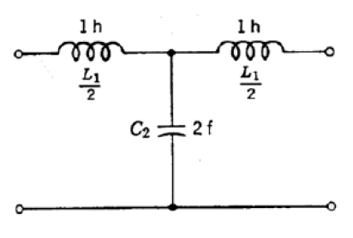
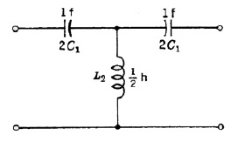
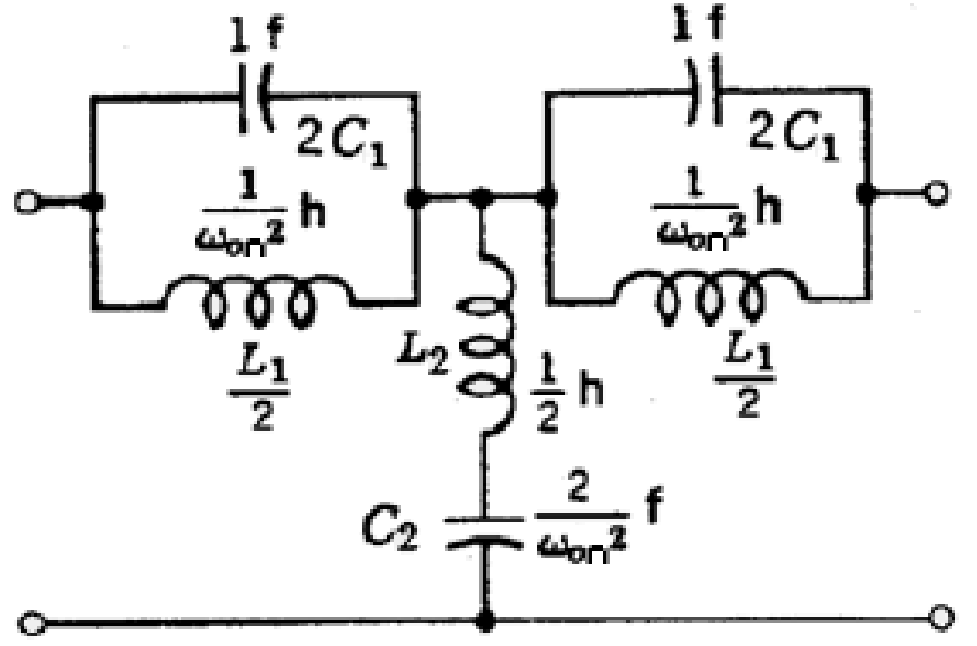
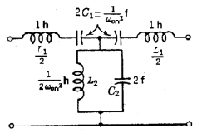

L1= | 63.66197724 | C2= | 0.1768388257 | L2= | 15.91549431 | C1= | 0.0442097064 | L1= | 95.49296586 | C1= | 0.1326291192 | L1= | 190.9859317 | C1= | 0.0663145596
 |  |  |  |  |  |  |  | L2= | 47.74648293 | C2= | 0.2652582385 | L2= | 23.87324146 | C2= | 0.530516477

